説明
◆受験申込書類作成 入力補助シート 使用上の留意点◆
以下の留意点を読んだ上で、「入力」シートに必要事項を入力してください。

１．入力方法
①書類の作成は［入力］シートを使用
画面下側のシートのうち［入力］シートを選択してください。

②［入力］シートの「入力欄」列に情報を入力
○［入力］のシートの「入力欄」列に受験申込に項目に沿って必要な情報を入力してください。

○「入力欄」のセルは２つに色分けされており、Ⓐ直接入力する欄とⒷ選択肢（プルダウンリスト）から選ぶ欄の2種類があります。

水色のセル | ←水色のセルは、「必要な情報を直接入力」してください。

黄色のセル | ←黄色のセルは、「セルを選択すると出てくる▼（三角マーク）を押して、適切な項目を選択」してください。

２．申請書に顔写真の貼り付け
○［申込書］シートの右上「顔写真貼付」欄に顔写真のJPEGデータを張り付けてください。
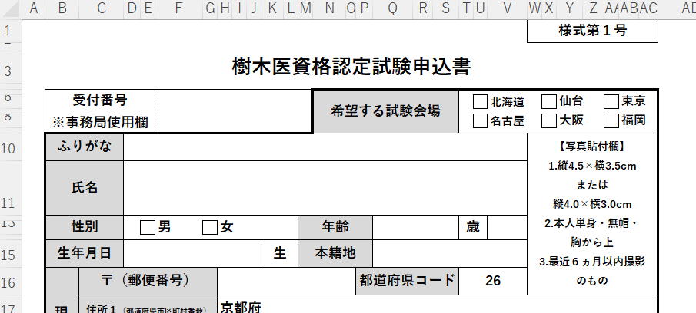

３．作成された提出書類①～④の確認
①文字の切れ等が無いかの確認
○「①申込書、②業務経歴書、③業務経歴証明書、④業務経験事例」のシートを開いて、文字の切れ等がないか確認し、出力してください。

【参考】「②業務経歴書、③業務経歴証明書、④業務経験事例」の編集について
○④の書類は文章が長くなった場合に「A4サイズで3枚」まで提出可能です。各自でセルの幅を変更してください。
○「①申請書」は編集ができないよう、編集ロックされています。
○編集をしたい場合は、画面上部の【校閲】から［シート保護の解除］を選択することで編集ロックの解除ができます。

